夜明けローラーコースター
夜明けローラーコースター
 | 当ギミックの名前は「夜明けジェットコースター」から「夜明けローラーコースター」に変更しました
 | （入れ替え漏れの場合もあるかもしれません）
夜明けローラーコースター ギミック流れ
 | ボスが夜明けローラーコースターを詠唱、詠唱時間5s。

 | 詠唱終了後、ボスがフィールド中央に瞬間移動して、ターゲットできなくなる。
 | 同時に、ランダム5人のプレイヤーの頭の上に1-5のサイコロマークが出現する。
 | サイコロマーク出現して約10s後、順次にマークされたプレイヤーに円形小範囲魔法攻撃、
 |  | ダメージはHP上限の約15%、そしてプレイヤーがいた場所にその順番のポータルを残す
 |  | 2つのポータル間の距離が18m未満の場合は線がつながって、爆発、ワイプ

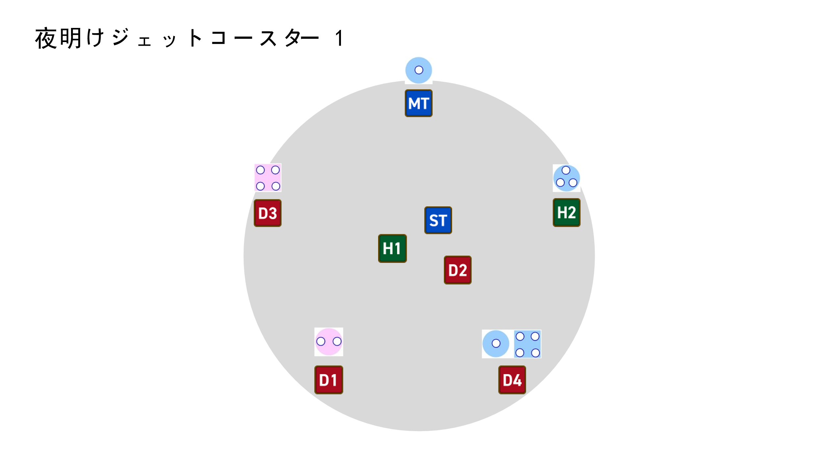
 | 図説は右の通り：

 | 5つのポータルの位置確定後、ボスが流星群を詠唱、詠唱時間12s。
 | 詠唱中にプレイヤーは自分のロールによって以下のようにマークが付く
 |  | T | ランダム1人のタンクがタンク二人頭割りマークがついて、もう1人はマークなし
 |  |  |  | （ダメージ合計はタンクHP上限の180%）
 |  | D | 四人のDPSの中にランダム2人が円形AOE（ダメージはHP上限の85%）
 |  |  | 残り2人は頭割り（ダメージ合計はHP上限の180%、2-3人で頭割り）
 |  |  | 円形AOEと頭割りは全部魔法ダメージ、そしてプレイヤーに3sの被ダメージ増加デバフを付与する
 |  |  |  |  | 被ダメージ増加：受けるダメージがすべて100倍上昇、継続時間3s
 |  | H | ヒーラー2人はマークがつかない
 | 人数が足りない場合はランダムにマークをつける、一人のプレイヤーに複数マークをつけることも可能

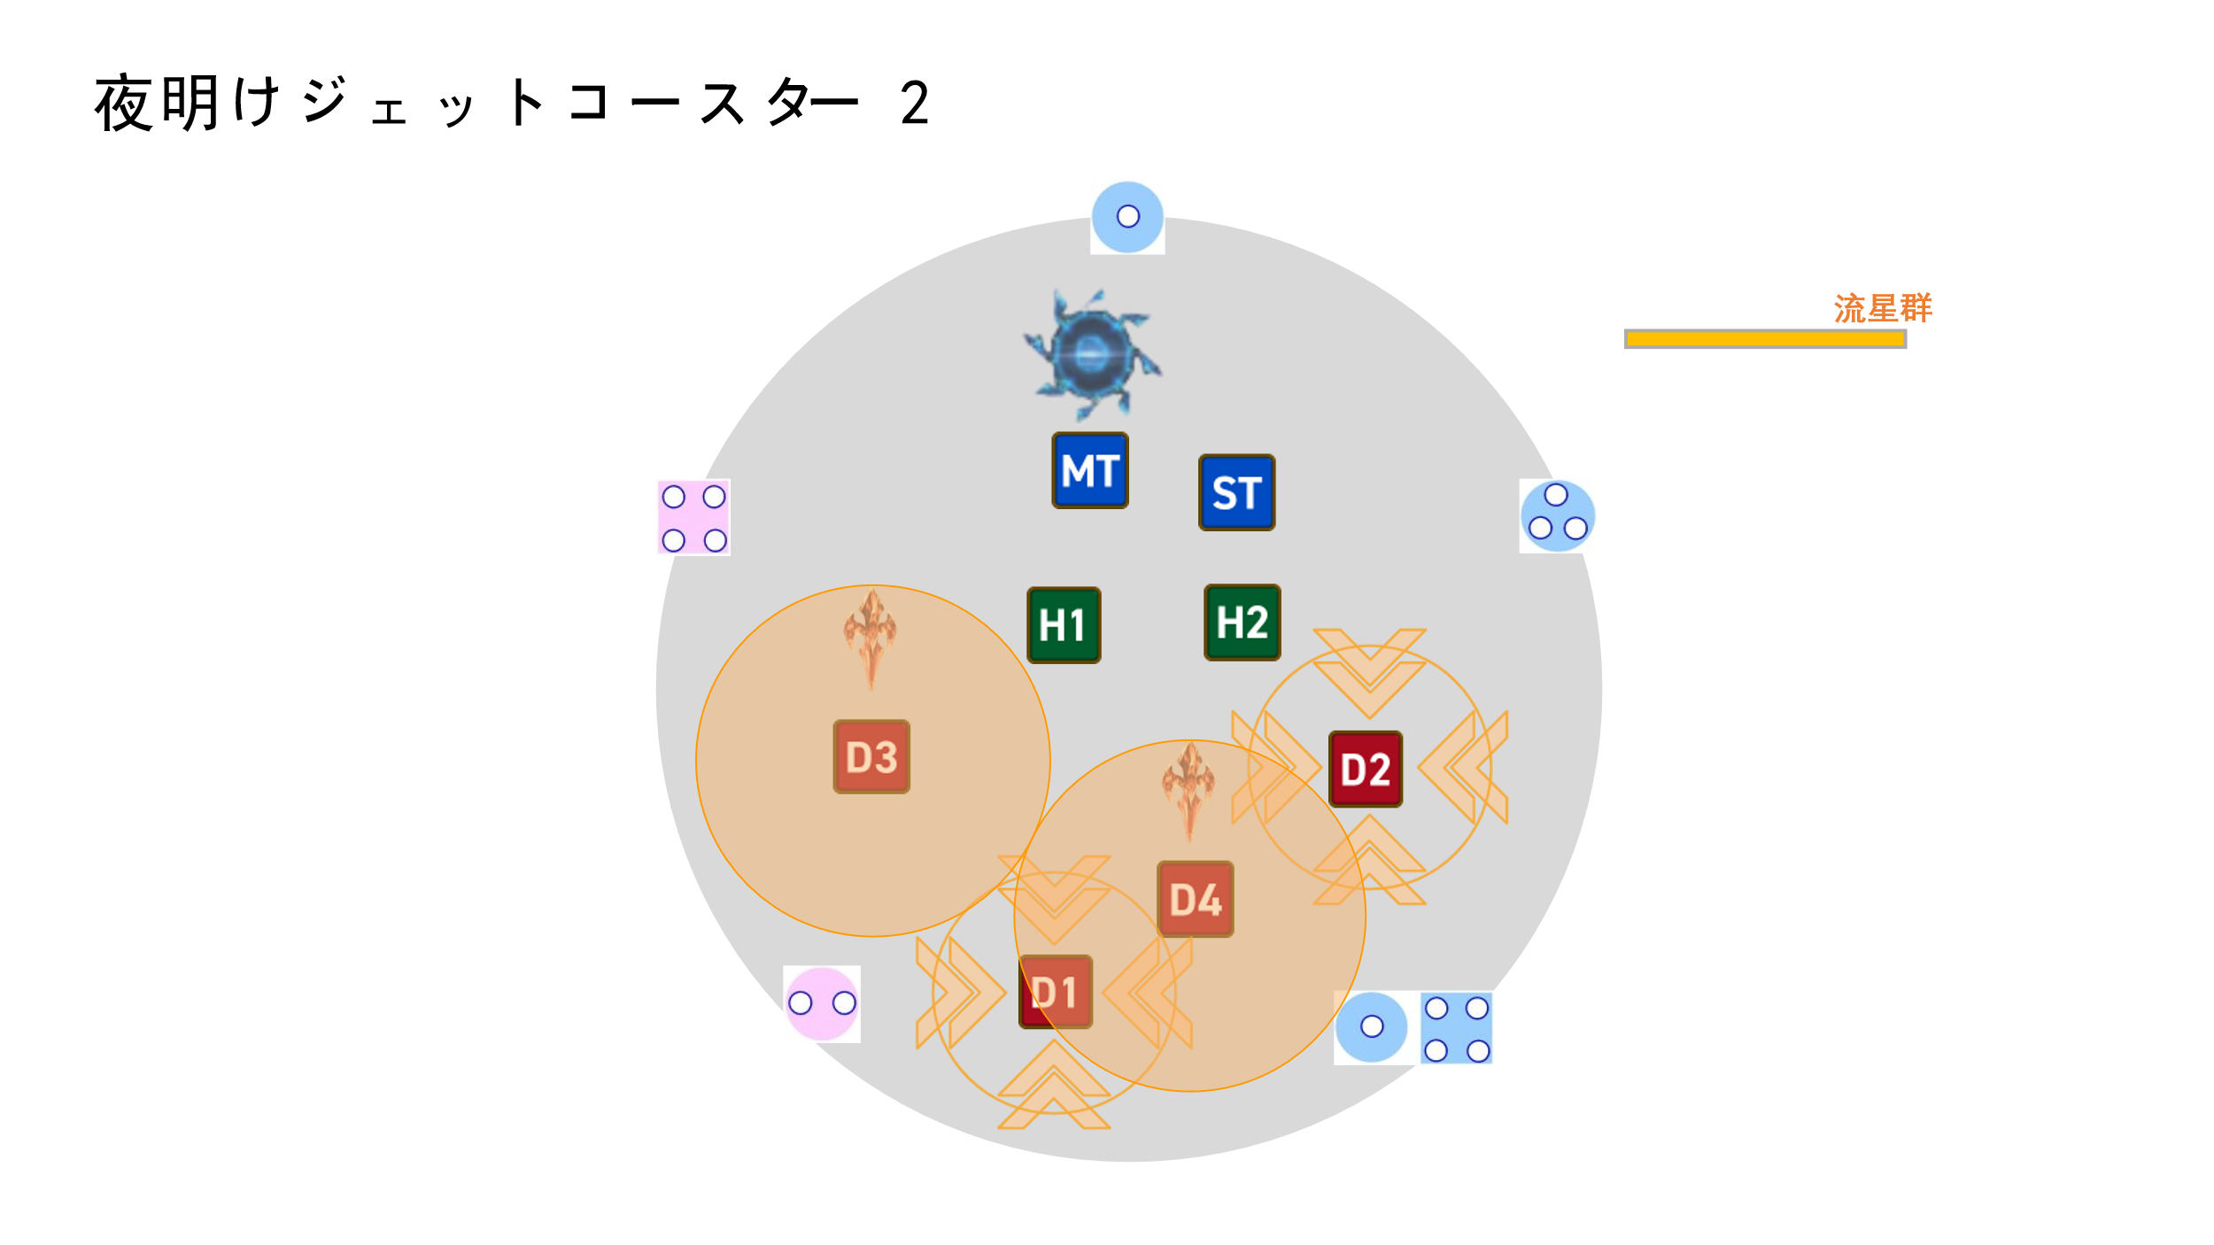
 | 図説は右の通り：

 | 流星群の詠唱終了時に、マークが順次に判定する。
 | 同時に、ポータルの間に1→2、2→3、3→4、4→5、5→1のように列車が通ります
 |  | 列車：直線範囲攻撃、幅10m、ダメージはHP上限の200%、かつ30mノックバックする、アムレン無効

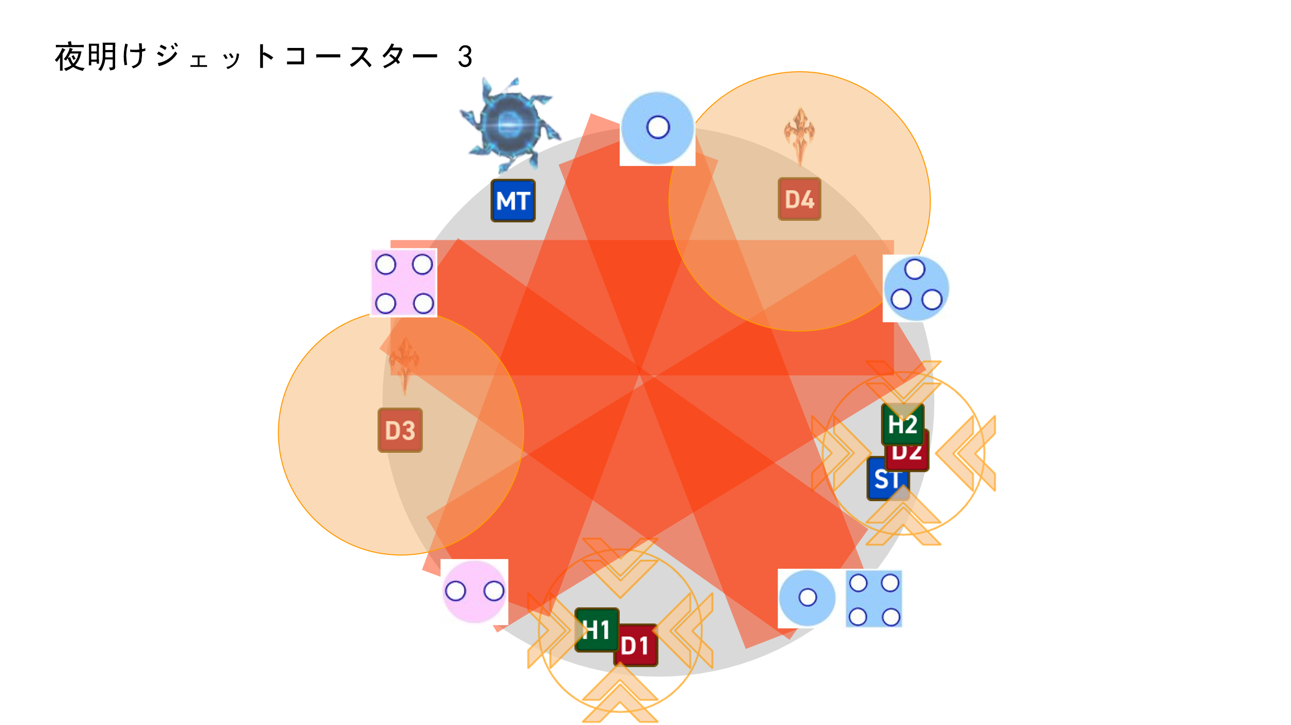
 | 図説は右の通り：

 | 流星群及び列車の判定が終了後、ボスが再びターゲットできるようになって、アブラカタブラを詠唱する。
 | 全体攻撃終わったらギミック終了。

ギミックタイムラインはこのシートを参照： |  |  |  | タイムライン

夜明けローラーコースター ギミック処理法
 | 星の形状を描くようにポータルを設置
 | その後安置に散開してマーク処理

本ページ内容終了 |  |  | トップに戻る

人形劇場 - マッチ売りの少女
人形劇場 - マッチ売りの少女

 | デバフ説明

 |  | 少女： | 少女デバフが付与されたプレイヤー（以下略称少女）の頭の上に「暖かさ」のゲージが表示されます（煉獄零式4層の術式記述みたいな）
 |  |  | 少女が戦闘不能になると、デバフが消えて、ボスがフィールド外から即劇場閉幕を詠唱してワイプ
 |  |  | 暖かさの上限は100点、3sごとに10点減ります
 |  |  | 暖かさが0になったら少女デバフがついたプレイヤーは即死
 |  |  | 暖かさはギミック処理で回復することが可能

 |  | マッチ： | マッチデバフが付与されたプレイヤー（以下略称マッチ）と少女の間に緑線がつなぎます

 |  |  | マッチと少女の距離が5m以内に近づくと、ギミックをトリガーしてマッチデバフが解除される：(アルファ零式四層のエンバグみたいな）
 |  |  | マッチの共通ギミック： |  | （1）トリガーする時にプレイヤー全員に魔法攻撃、ダメージはHP上限の80％、同時に3sの被ダメージ増加を付与
 |  |  |  |  | （2）同時にトリガーしたマッチからフィールド全域の視線攻撃、回避できないプレイヤーは10s間スタンになる
 |  |  |  |  | 視線攻撃は少女に無効、少女はマッチのほうを見てもスタンにならない、トリガーしたマッチと少女以外の6人のプレイヤーだけに通用する

 |  |  | マッチデバフ自体は全部同じですが、何番目でトリガーすることによって違うギミックも追加する（この後説明します）
 |  |  | マッチデバフのカウントダウン終了時にまだトリガーしてない場合はデバフが爆発してワイプ

 | ギミック流れ

 |  | ボスが劇場開幕を詠唱、詠唱時間10s。

 |  | 詠唱終了時に： | （1）全体魔法攻撃、ダメージはHP上限の120％
 |  |  | （2）ボスが消える、フィールドが舞台フォームに変更
 |  |  | （3）ヒラ1人に少女のデバフを付与、残りタンヒラ3人にマッチデバフを付与
 |  |  |  | 少女の初期暖かさは20点
 |  |  |  | 三つのマッチのカウントダウンは全部同じの40s

 |  | 1番目のマッチ（ストーブ）
 |  | (9s間のdot)

 |  | 1番目にトリガーしたマッチは共通ギミックに加えて、以下のギミックを追加する：
 |  |  | （1）フィールド中心にストーブの幻影が現れる（一切効果なし）
 |  |  | （2）少女の暖かさを100点回復する
 |  |  | （3）プレイヤー全員に灼熱のdotを付与する
 |  |  |  | 灼熱：継続時間9s、3sごとにHP上限の20％くらいのダメージを受ける

 |  | 2番目のマッチ（焼きガチョウ）
 |  | (玉を引っ張ってぶつかる)

 |  | 2番目にトリガーしたマッチは共通ギミックに加えて、以下のギミックを追加する：
 |  |  | 東西南北四方向のフィールド外周に合計4つの焼きガチョウの幻影が現れる
 |  |  | ガチョウはそれぞれDPS一人に線がつないで、つながれたDPSに向かってゆっくり移動する

 |  |  | ガチョウ現れて最初の6s間は、プレイヤーにぶつかると爆発、プレイヤー全員にHP上限200％のダメージを与えて、かつ30sの与ダメ低下を付与
 |  |  | 6s後に、ガチョウの幻影が小さくなって、プレイヤーにぶつかると小範囲魔法攻撃、ダメージはHP上限の10％

 |  |  | ガチョウの幻影が少女にぶつかると、一体につき暖かさを20点回復する（四つの幻影が合計80点回復できる）

 |  | 3番目のマッチ（クリスマスツリー）
 |  | (バハムートのメガフレア)

 |  | 3番目にトリガーしたマッチは共通ギミックに加えて、以下のギミックを追加する：
 |  |  | （1）DPS四人の足元に半径7mの円形範囲攻撃の予兆が発生、一定時間後に着弾
 |  |  | （2）ランダム四人に不可避の円範囲攻撃が着弾、半径5ｍ、ダメージはHP上限の60％
 |  |  | （3）フィールド中央寄りの斜め四方向に四つの塔が出現、一定時間後に判定（塔の出現位置は固定）
 |  |  | （4）最後にフィールド中央を通るように流星の直線範囲攻撃予兆が発生、一定時間後に着弾（直線範囲の方向はランダム、白虎征魂戦で空飛んでるフェーズ中のあれみたいな）
 |  |  |  | 流星の直線範囲着弾時に少女の暖かさ数値を判定する：暖かさ10点につき夢幻パラダイスギミック後半にプレイヤー1人にマッチのデバフを付与
 |  |  |  | 例： | 着弾時に暖かさは40点、それで夢幻パラダイスにランダム4人にマッチデバフ。暖かさ10点の場合はランダム1人にマッチ
 |  |  |  |  | 夢幻パラダイスを成功処理するには暖かさ50点が必要、ただしここで50点足りなくても少女が死ななければギミックは続行できる
 |  |  |  | 流星着弾後、暖かさの数値はそのまま固定になる、もう減らない

 |  | 全部のマッチを処理した後、ボスが再びフィールド中央に出現して、劇場閉幕を詠唱、詠唱時間7s。
 |  | 詠唱終了時に： | （1）プレイヤー全員に魔法攻撃、ダメージはHP上限の80%。
 |  |  | （2）プレイヤーに付与した少女デバフを解除
 |  |  | （3）フィールドが元のフォームに変更する

 |  | 詳細はタイムラインシートかこの後の秒数推算を参照

 | 図説

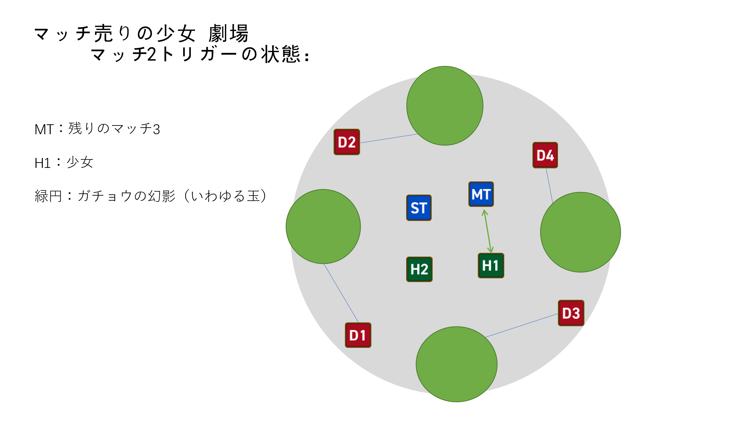
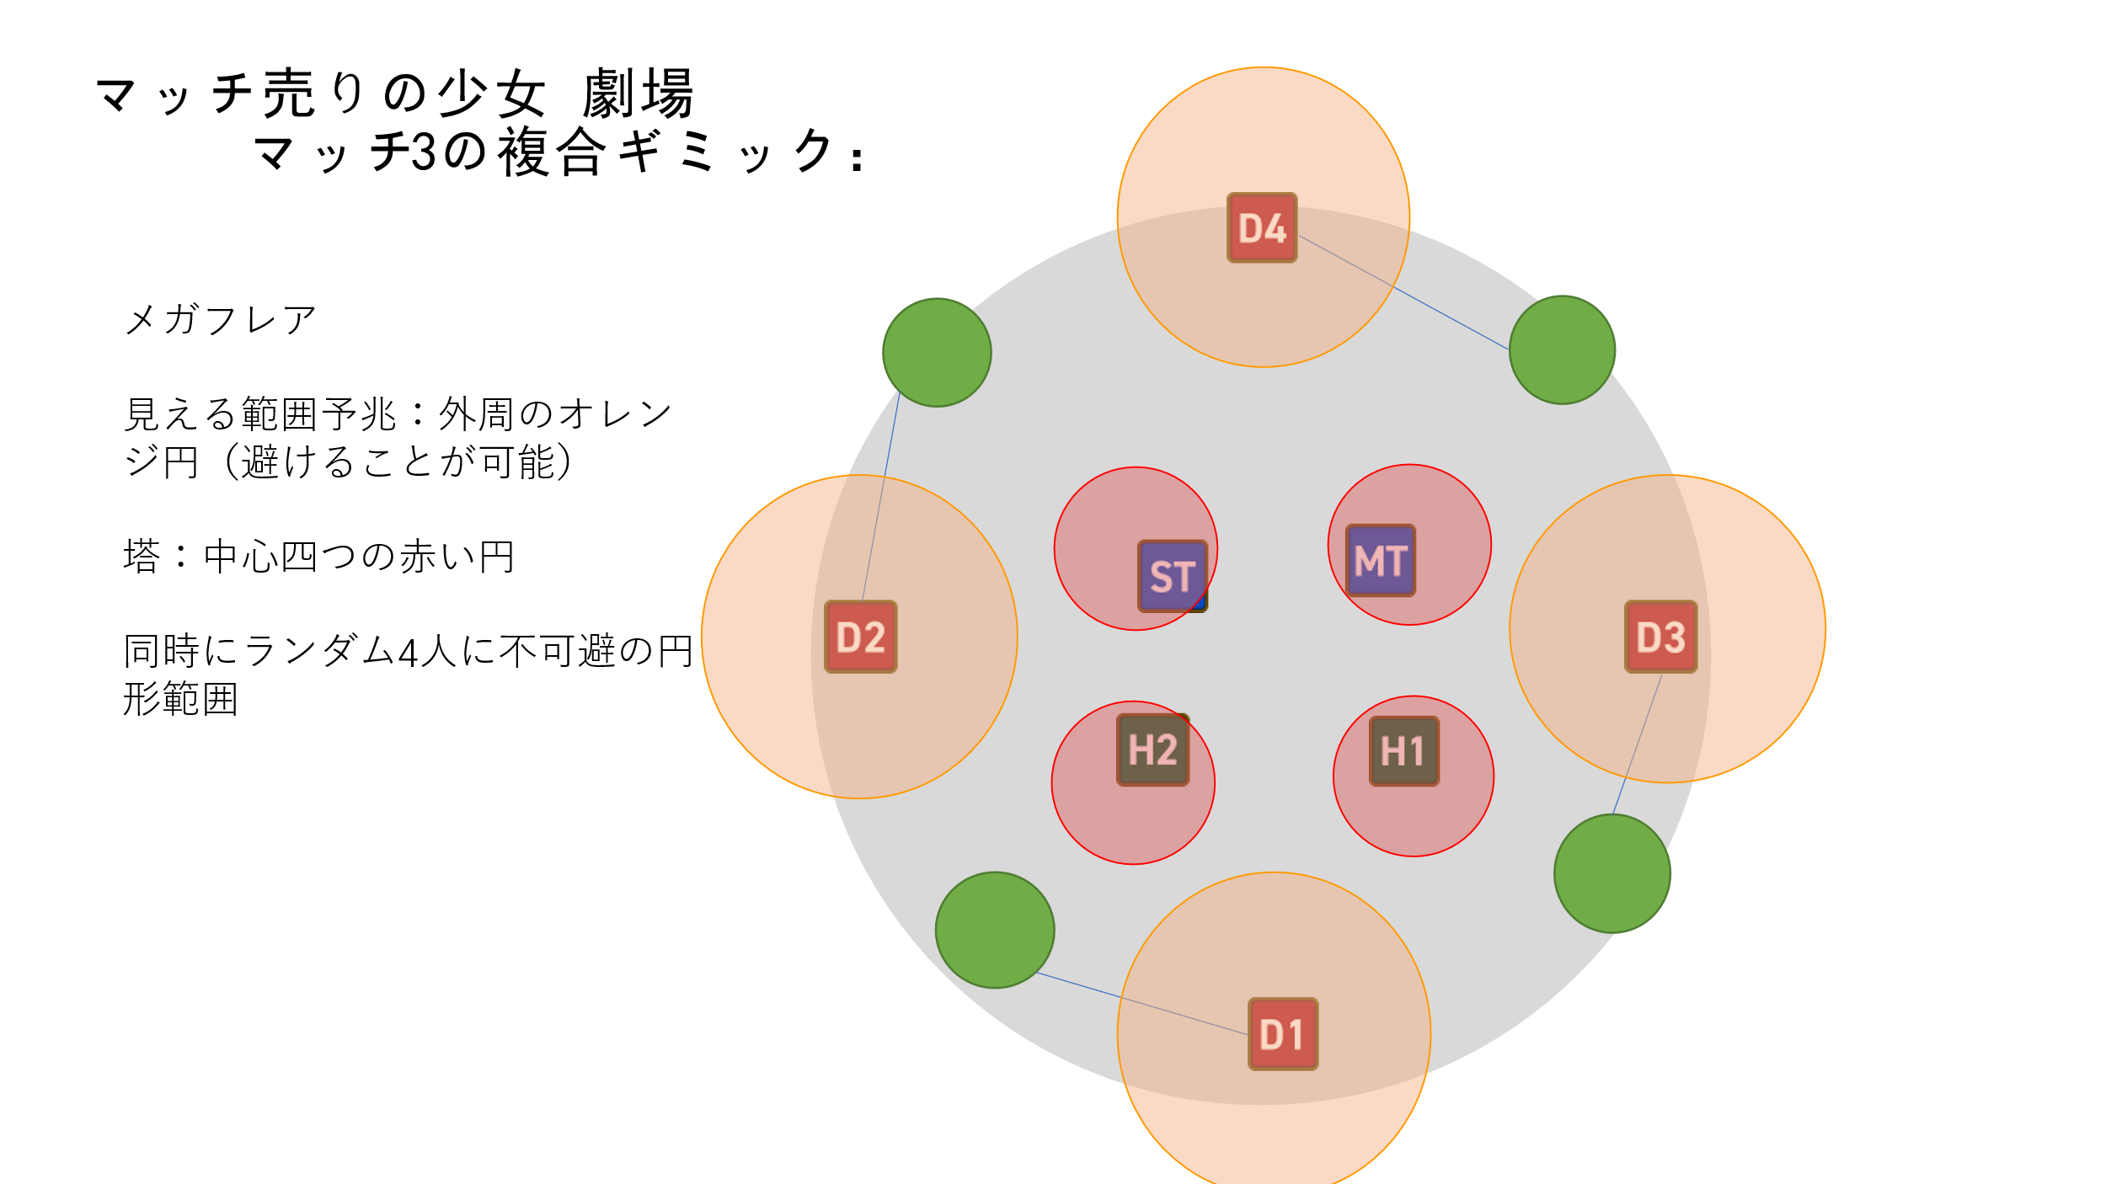

 | 秒数推算

 |  | （1）正攻法 | マッチ2と3ほぼ同時に処理 |  |  | （2）アウト | マッチ2全部終わってからマッチ3

 |  | ギミック経過秒数 | 暖かさ |  |  | ギミック経過秒数 | 暖かさ
 |  | 0 | 20 |  |  | （マッチ1までは左と同じ）
 |  | 1 |  |  |  | 14
 |  | 2 |  |  |  | 15 | 60 | マッチ2をトリガー（4つの玉）
 |  | 3 | 10->100 | マッチ1をトリガー（dot） |  | 16
 |  | 4 |  |  |  | 17
 |  | 5 |  |  |  | 18 | 50
 |  | 6 | 90 |  |  | 19
 |  | 7 |  |  |  | 20
 |  | 8 |  |  |  | 21 | 40 | 玉が小さくなる
 |  | 9 | 80 |  |  | 22
 |  | 10 |  |  |  | 23
 |  | 11 |  |  |  | 24 | 30-50 | 玉1をぶつかる
 |  | 12 | 70 | マッチ1終わり |  | 25
 |  | 13 |  |  |  | 26
 |  | 14 |  |  |  | 27 | 40-60 | 玉2をぶつかる
 |  | 15 | 60 | マッチ2をトリガー（4つの玉） |  | 28
 |  | 16 |  |  |  | 29
 |  | 17 |  |  |  | 30 | 50-70 | 玉3をぶつかる
 |  | 18 | 50 |  |  | 31
 |  | 19 |  |  |  | 32
 |  | 20 |  |  | マッチ3をトリガー | 33 | 60-80 | 玉4をぶつかる
 |  | 21 | 40 | 玉が小さくなる |  | 34
 |  | 22 |  |  | 可視円範囲予兆 | 35
 |  | 23 |  |  |  | 36 | 70 | マッチ3をトリガー
 |  | 24 | 30->50 | 玉1をぶつかる | 不可視AOE x4 | 37
 |  | 25 |  |  | 可視円範囲着弾 | 38 |  | 可視円範囲予兆
 |  | 26 |  |  |  | 39 | 60
 |  | 27 | 40->60 | 玉2をぶつかる | 塔出現 | 40 |  | 不可視AOE x4
 |  | 28 |  |  |  | 41 |  | 可視円範囲着弾
 |  | 29 |  |  |  | 42 | 50
 |  | 30 | 50->70 | 玉3をぶつかる |  | 43 |  | 塔出現
 |  | 31 |  |  |  | 44
 |  | 32 |  |  | 塔判定 | 45 | 40
 |  | 33 | 60->80 | 玉4をぶつかる |  | 46
 |  | 34 |  |  | 流星直線AOE予兆 | 47
 |  | 35 |  |  |  | 48 | 30 | 塔判定
 |  | 36 | 70 |  |  | 49
 |  | 37 |  |  | 流星判定 | 50 |  | 流星直線AOE予兆
 |  | 38 |  | ボスが再び出現、劇場閉幕を詠唱 |  | 51 | 20
 |  | 39 |  |  |  | 52
 |  | 40 |  |  |  | 53 |  | 流星判定 | 暖かさが足りないため失敗
 |  | 41 |  |  |  | 54
 |  | 42
 |  | 43
 |  | 44
 |  | 45 |  | 劇場閉幕詠唱完了、ダメージ判定

詳細タイムライン： |  | タイムライン

本ページ内容終了 |  |  | トップに戻る

黄昏メリーゴーランド
黄昏メリーゴーランド

 | 白黒の塔と白黒デバフ

 |  | 塔は黒塔と白塔二種類あります |  |  | 塔の出現から判定までの時間はギミックによって異なります。詳細は各ギミックのタイムラインを参照
 |  | ギミック内容によって、一人塔・二人塔と四人塔が出ます。
 |  | 塔の判定範囲は半径3mの円形。

 |  | 塔の判定時に： | 塔の中の人数が必要人数より少ない場合、塔は1s後に爆発して8人のプレイヤー全員にHP上限10倍のダメージを与える。

 |  |  | 必要人数を満足した場合、塔の中のプレイヤー全員にHP上限10%の魔法ダメージを与える。
 |  |  | そして塔のダメージを受けたプレイヤーの黒の運命、白の運命デバフの状態に応じて以下のように処理する：
 |  |  |  | （黒の運命、白の運命は以下略称して黑デバフ、白デバフ）

 |  |  |  | プレイヤーは白黒デバフいずれも持ってない：プレイヤーに塔の色と同じのデバフを付与、継続時間35s。

 |  |  |  | プレイヤーは白黒デバフを持ってて、塔の色と異なる：プレイヤーのデバフの色を変更する、継続時間はそのまま維持。

 |  |  |  | プレイヤーは白黒デバフを持ってて、塔の色と同じ：当プレイヤーは大ダメージ受けて即死。

 |  |  | 黒の運命：カウントダウン終わると即死、黒塔のダメージを受けると即死。白塔のダメージを受けると白の運命に変わる（継続時間はそのまま）。継続時間35s。

 |  |  | 白の運命：カウントダウン終わると即死、白塔のダメージを受けると即死。黒塔のダメージを受けると黒の運命に変わる（継続時間はそのまま）。継続時間35s。
 |  |  |  | （黒の運命と真逆）

 |  |  | 白黒デバフを持つプレイヤーはその色のエフェクトがあります。
 |  |  | 黒デバフのプレイヤーと白デバフのプレイヤーが3s間接触するとお互いの白黒デバフが解除される。 |  |  |  |  |  |  |  |  | エデン共鳴3層とエデン覚醒2層みたいな

 | 黄昏メリーゴーランド ギミック流れ

 |  | ボスが黄昏メリーゴーランドを詠唱、詠唱時間5s。
 |  | ギミックの間にボスはずっとターゲットできる。

 |  | 【一回目の塔：一人黑塔4つ + 一人白塔4つ】
 |  | 詠唱終了後、フィールド八方向に4つの黒塔と4つの白塔が出現。白と黒は交差して出現する。

 |  |  | 8つの塔の円心座標は： |  |  | （10, 135°） | （10, 90°） | （10, 45°） | 或いは | （10, 135°） | （10, 90°） | （10, 45°）
 |  |  |  |  |  | （10, 180°） |  | （10, 0°） |  | （10, 180°） |  | （10, 0°）
 |  |  |  |  |  | （10, -135°） | （10, -90°） | （10, -45°） |  | （10, -135°） | （10, -90°） | （10, -45°）
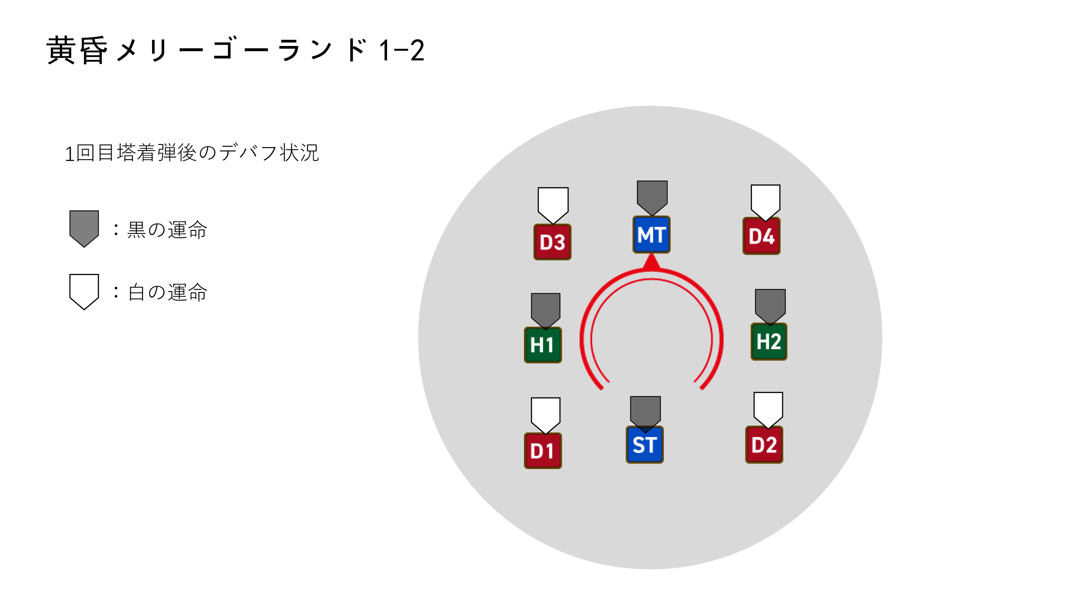
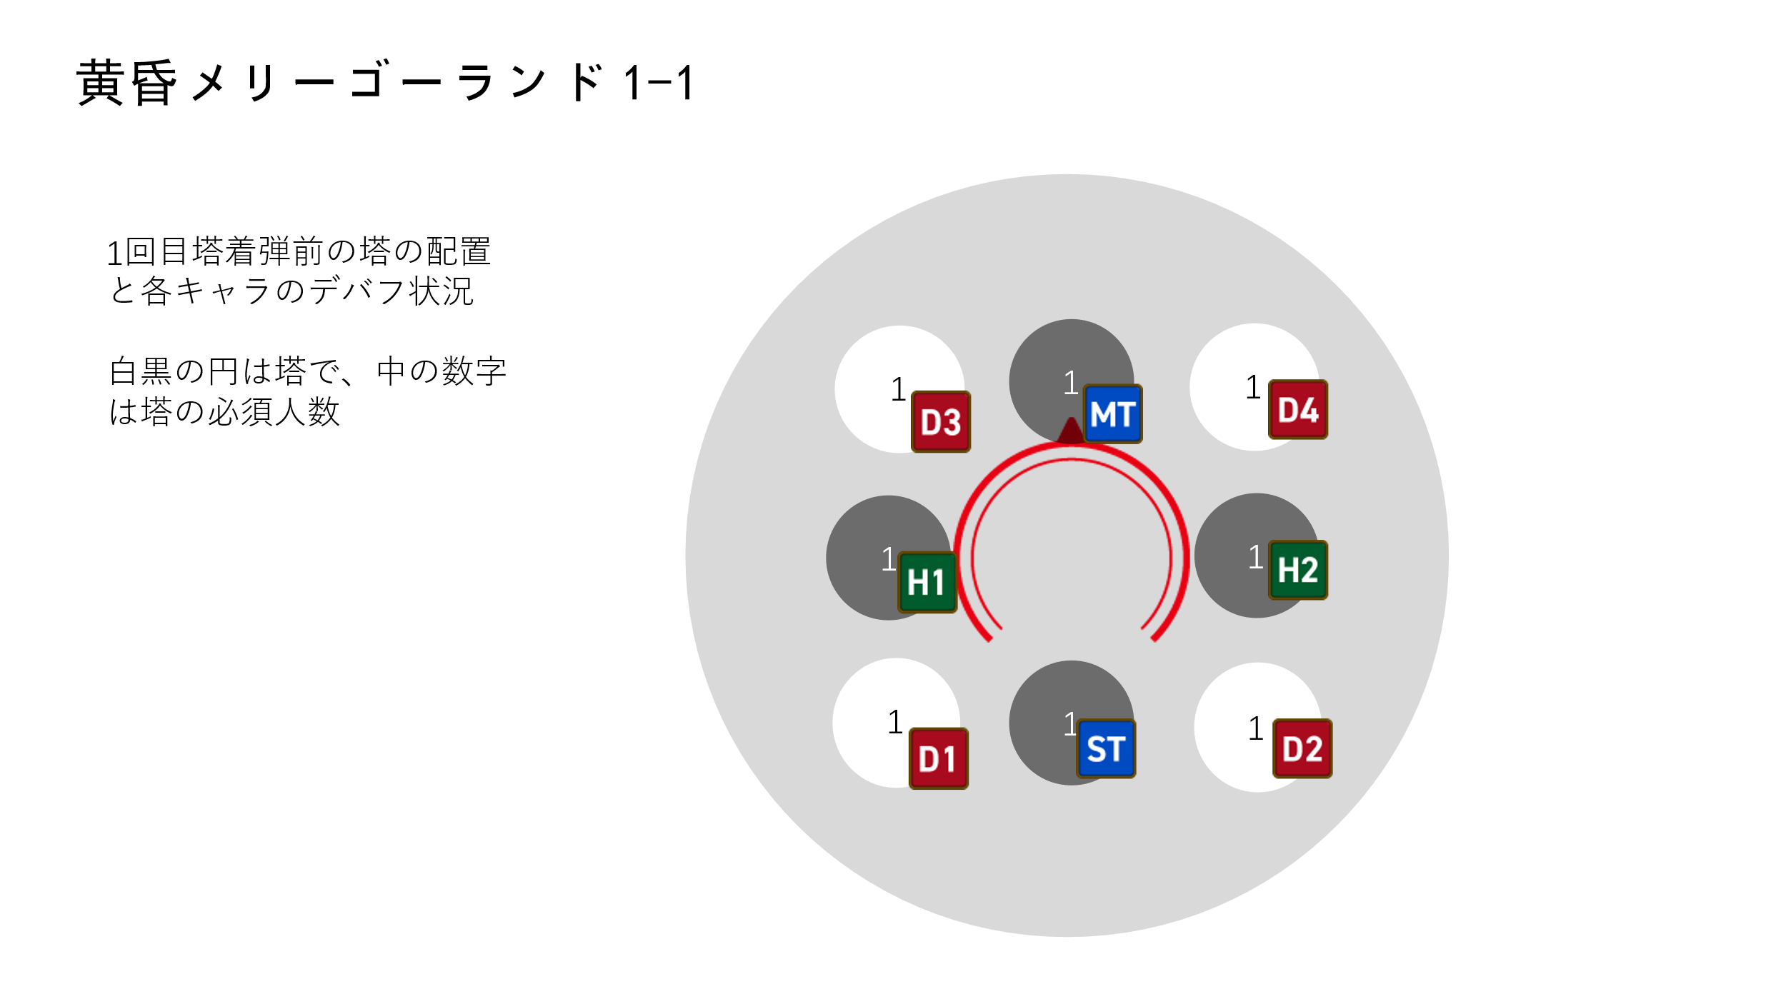
 |  | 図説は右の通り：

 |  | 【二回目の塔：塔の配置は一回目と同じ、一人黑塔4つ + 一人白塔4つ】
 |  | 一回目の塔が判定後、全く同じの配置で（塔の色も位置も同じ）八方向にもう一回塔が出現する。

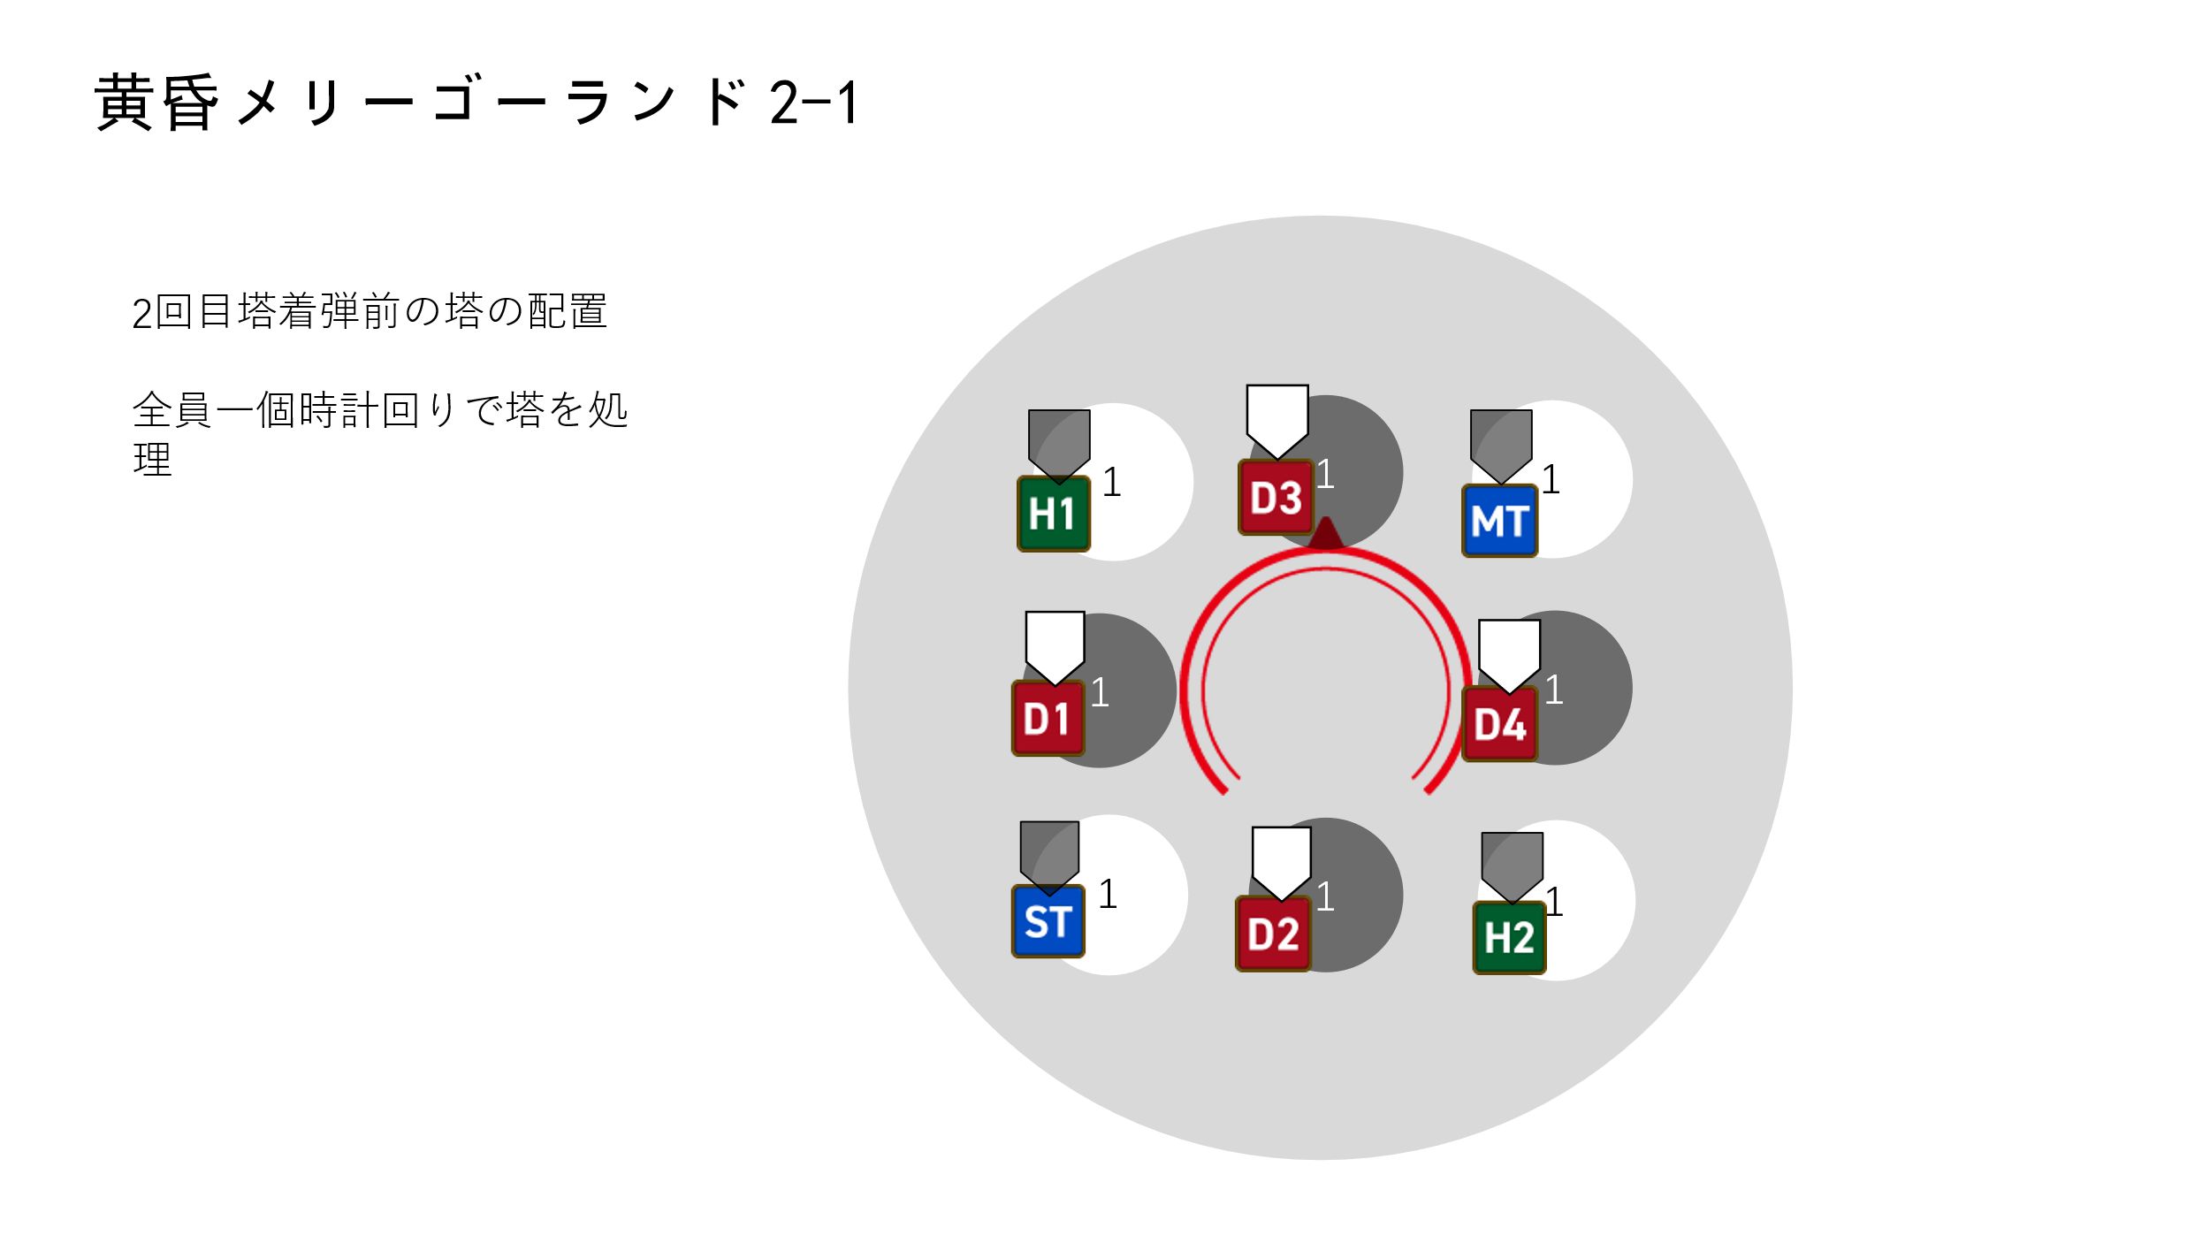
 |  | 図説は右の通り

 |  | 【三回目の塔：遠距離誘導4つ + 一人黒塔2つ + 一人白塔2つ】
 |  | 二回目の塔が判定後、二回目の配置の上でランダムに白塔2つと黒塔2つを減少し、黒2と白2の合計4つの塔が出現する。

 |  | 同時にボスが流星群を詠唱、詠唱時間7s。
 |  | ここの流星群はボスから最も遠い四人のプレイヤーに小範囲攻撃、同時に3sの被ダメージ増加を付与
 |  | そしてこの四人のいた場所に4つの二人塔が出現、塔の色は流星群着弾時にプレイヤーのデバフ色と同じ。（ここはまず出現、判定はこの後）
 |  |  | プレイヤーが白黒デバフ持ってない場合は、ランダムに白塔か黒塔が出現する。
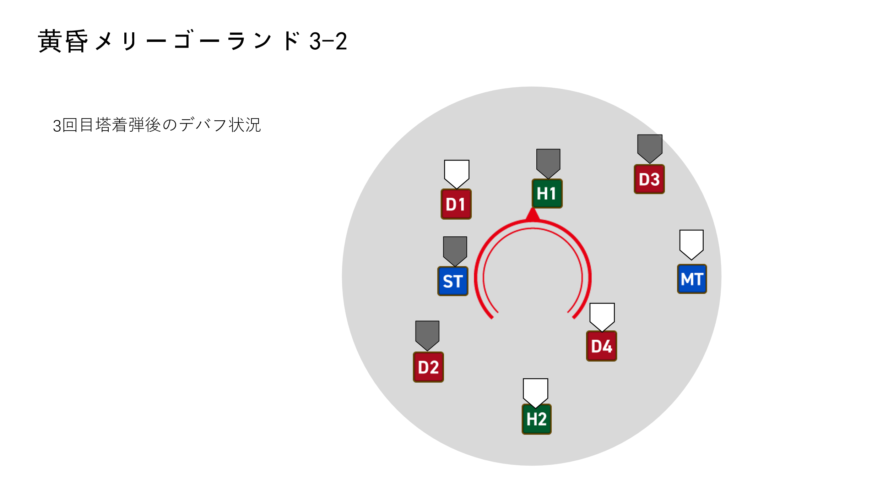
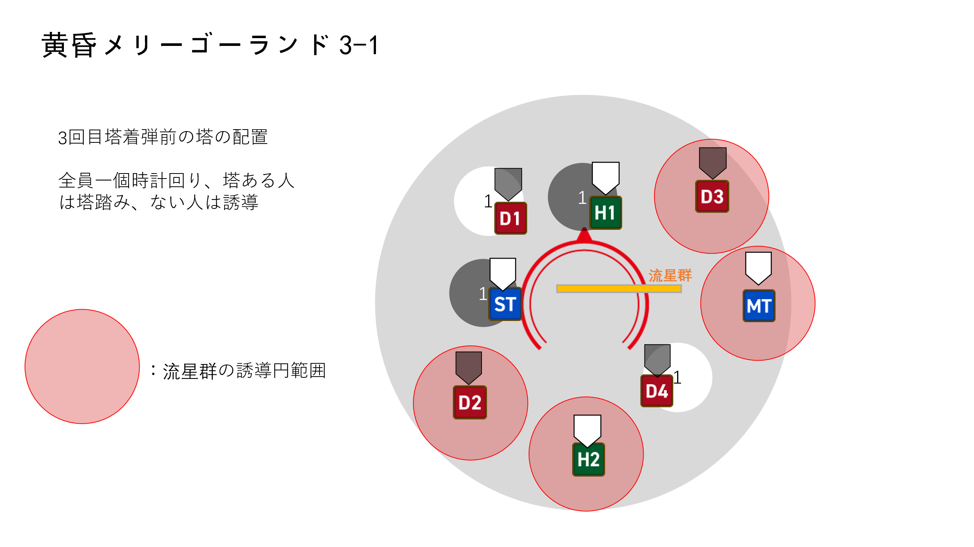
 |  | 図説は右の通り

 |  | 【四回目の塔：二人黒塔2つ + 二人白塔2つ】
 |  | 三回目に出現した4つの二人塔が判定。
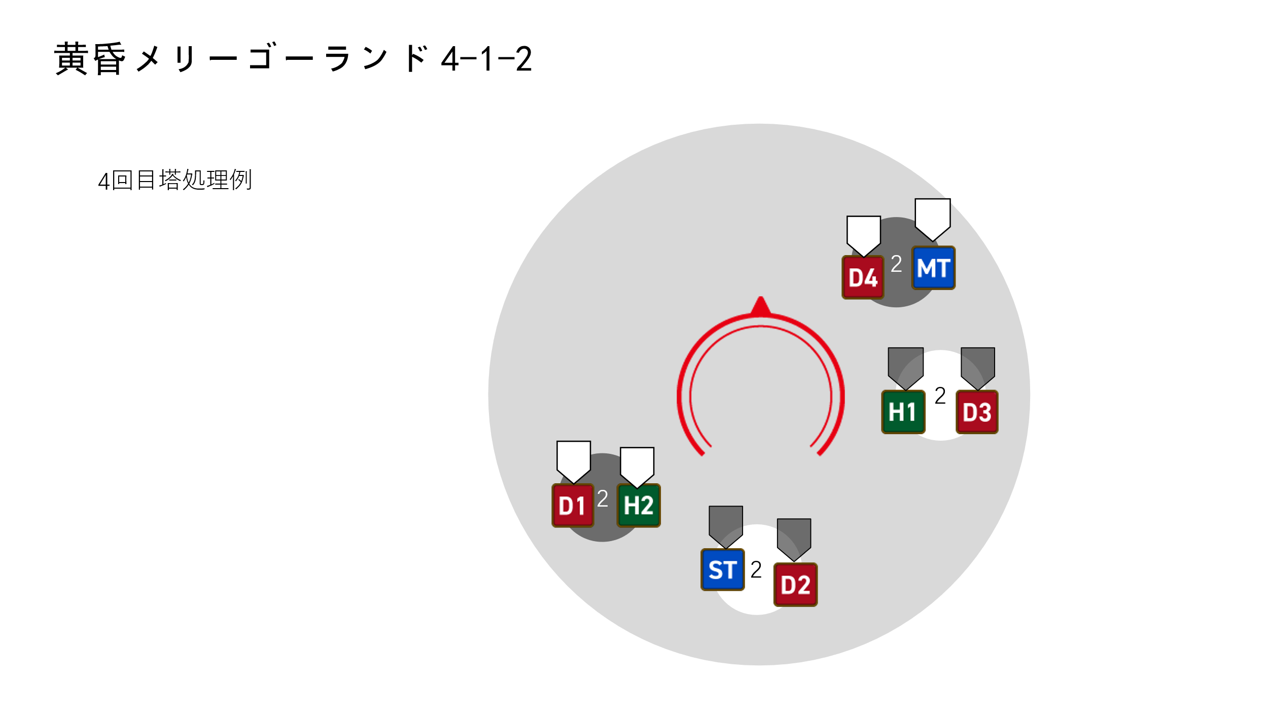
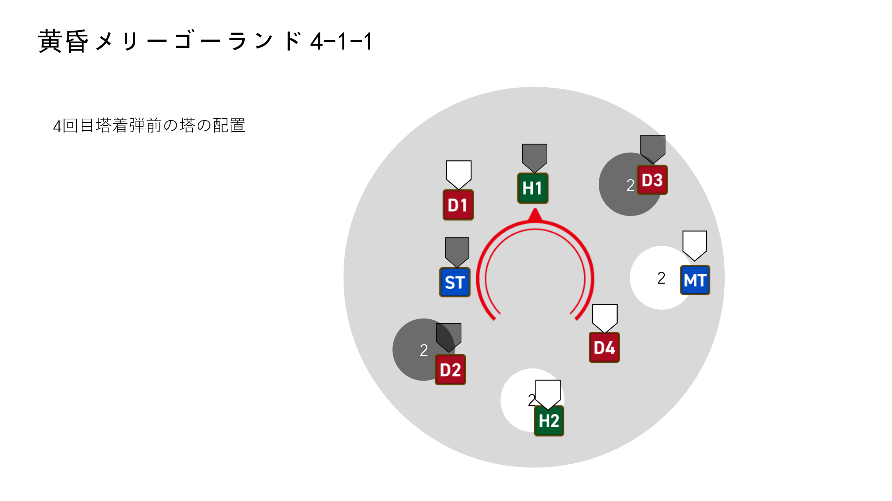
 |  | 図説は右の通り：

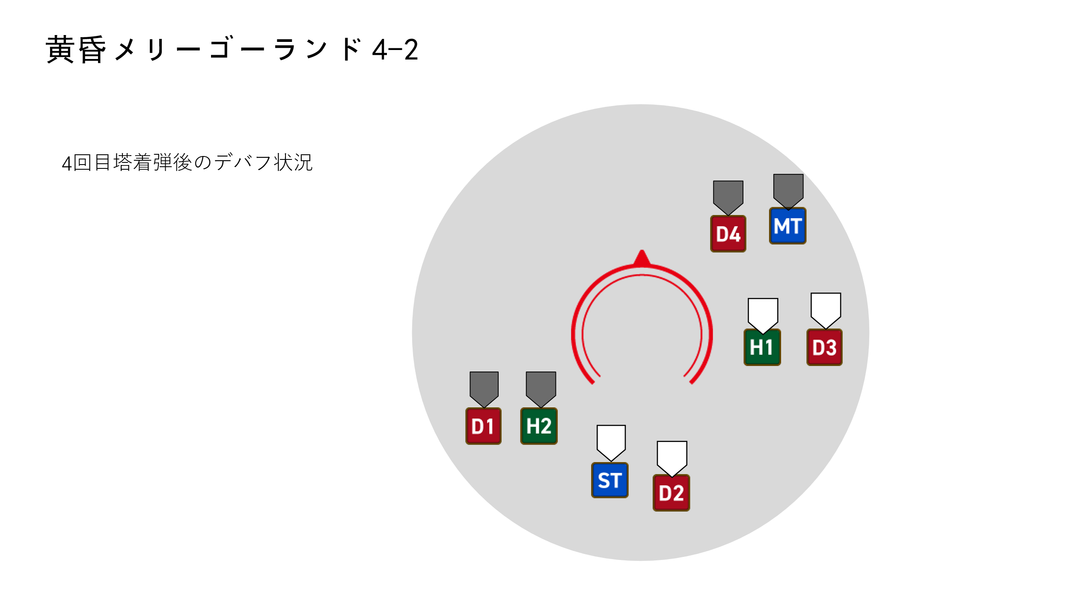

 |  | 【五回目の塔：四人黒塔1つ + 四人白塔1つ】
 |  | 四回目塔の配置の上でまたランダムに白塔1つと黒塔1つを減少し、残りの塔が四人塔になる。黒1と白1の合計2つの塔が出現する。

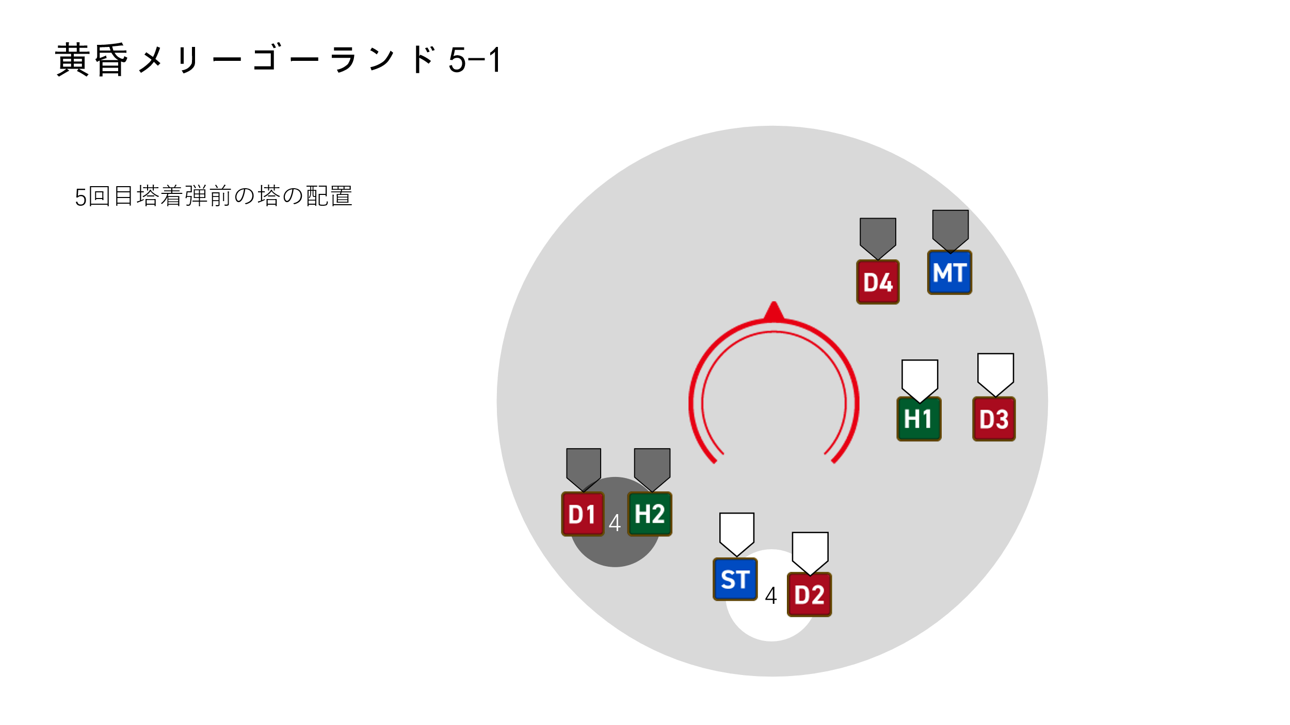
 |  | 図説は右の通り：

 |  | 五回目塔の判定後、プレイヤーたちはお互い近づいて白の運命・黒の運命を解除する。
 |  | ボスがアブラカダブラを詠唱、全体攻撃終わったらギミック終了。

 | ギミックタイムラインはこのシートを参照： |  |  |  | タイムライン

 | 黄昏メリーゴーランド ギミック処理法
 |  | 塔の必要人数とデバフの色で正確に処理し
 |  | 最後はお互い近づいて白黒デバフを解除する

本ページ内容終了 |  |  | トップに戻る

人形劇場 - アリス
人形劇場 - アリス

phase 1. 夢入り

 | ボスが劇場開幕を詠唱、詠唱時間10s。

 | 詠唱終了時に： | （1）プレイヤー全員に魔法攻撃
 |  |  | ダメージはHP上限の120%
 |  | （2）フィールドが舞台フォームに変更、ボスの外見がアリスになる（外見変化のみ、特殊効果なし）
 |  | （3）8人のプレイヤーに徐々に睡眠デバフを付与、継続時間13s。
 |  |  | 徐々に睡眠：継続時間13s、エスナで解除可能。カウントダウン終了時に、プレイヤーが睡眠状態になる。
 |  |  | 睡眠：一切の行動ができない、継続時間永続、ダメージを受けると解除。

 | そしてボスがエターナルドリームを詠唱、詠唱時間15s。

 | エターナルドリーム詠唱終了時に、8人のプレイヤーにエターナルドリームデバフを付与する
 |  | エターナルドリーム：睡眠状態でも行動できる、継続時間永続

 | エターナルドリームはダメージがない、ただの演出スキル。

 | そしてギミックのphase 2に移行

phase 2. 夢うつつ

 | Loop
 | ボスが幻惑のデュエットか迷乱のデュエットいずれ1つを使う
 | 詳細は | ギミック説明（1）

 | そして、フィールド北側外でチェシャ猫が出現する（モデルの大きさは青龍討滅戦の岩の式神と同じくらい）

 | 続いてボスが小さなメロディを詠唱、詠唱時間5s。
 | 詠唱中に、 | 8人のプレイヤーの頭の上に赤い三角形の集合マークが出る
 |  | 同時にチェシャ猫の左手/右手が赤く/青く光る

 | 小さなメロディ詠唱終了時に、 |  | プレイヤー付近に一名以上（一名含む）の他のプレイヤーがいる場合、何事も起こらない
 |  |  | プレイヤー付近に他のプレイヤーがいない場合、その一人ぼっちのプレイヤーにミニマムデバフを付与。
 |  |  |  |  | ミニマム：プレイヤーの体が小さくなる、外見変化のみ、実際の影響はない。継続時間10s。
 | 小さなメロディ判定して1s後にチェシャ猫のギミック：
 |  | 手が赤く光る：光る手の方向からフィールド全域にスワイプ、即死の攻撃。
 |  |  | プレイヤーがミニマム状態なら、この攻撃を回避
 |  | 手が青く光る：光る手の方向からフィールド全域のノックバック攻撃。
 |  |  | HP上限5%のダメージを与える、そして30mノックバック、ダメージ0にしてもノックバック、アムレン有効。
 |  |  | プレイヤーがミニマム状態なら、ノックバック距離が45mになり、かつアムレン無効になる。（必ず落ちる）

 | 小さなメロディ+チェシャ猫 図説は以下の通り：
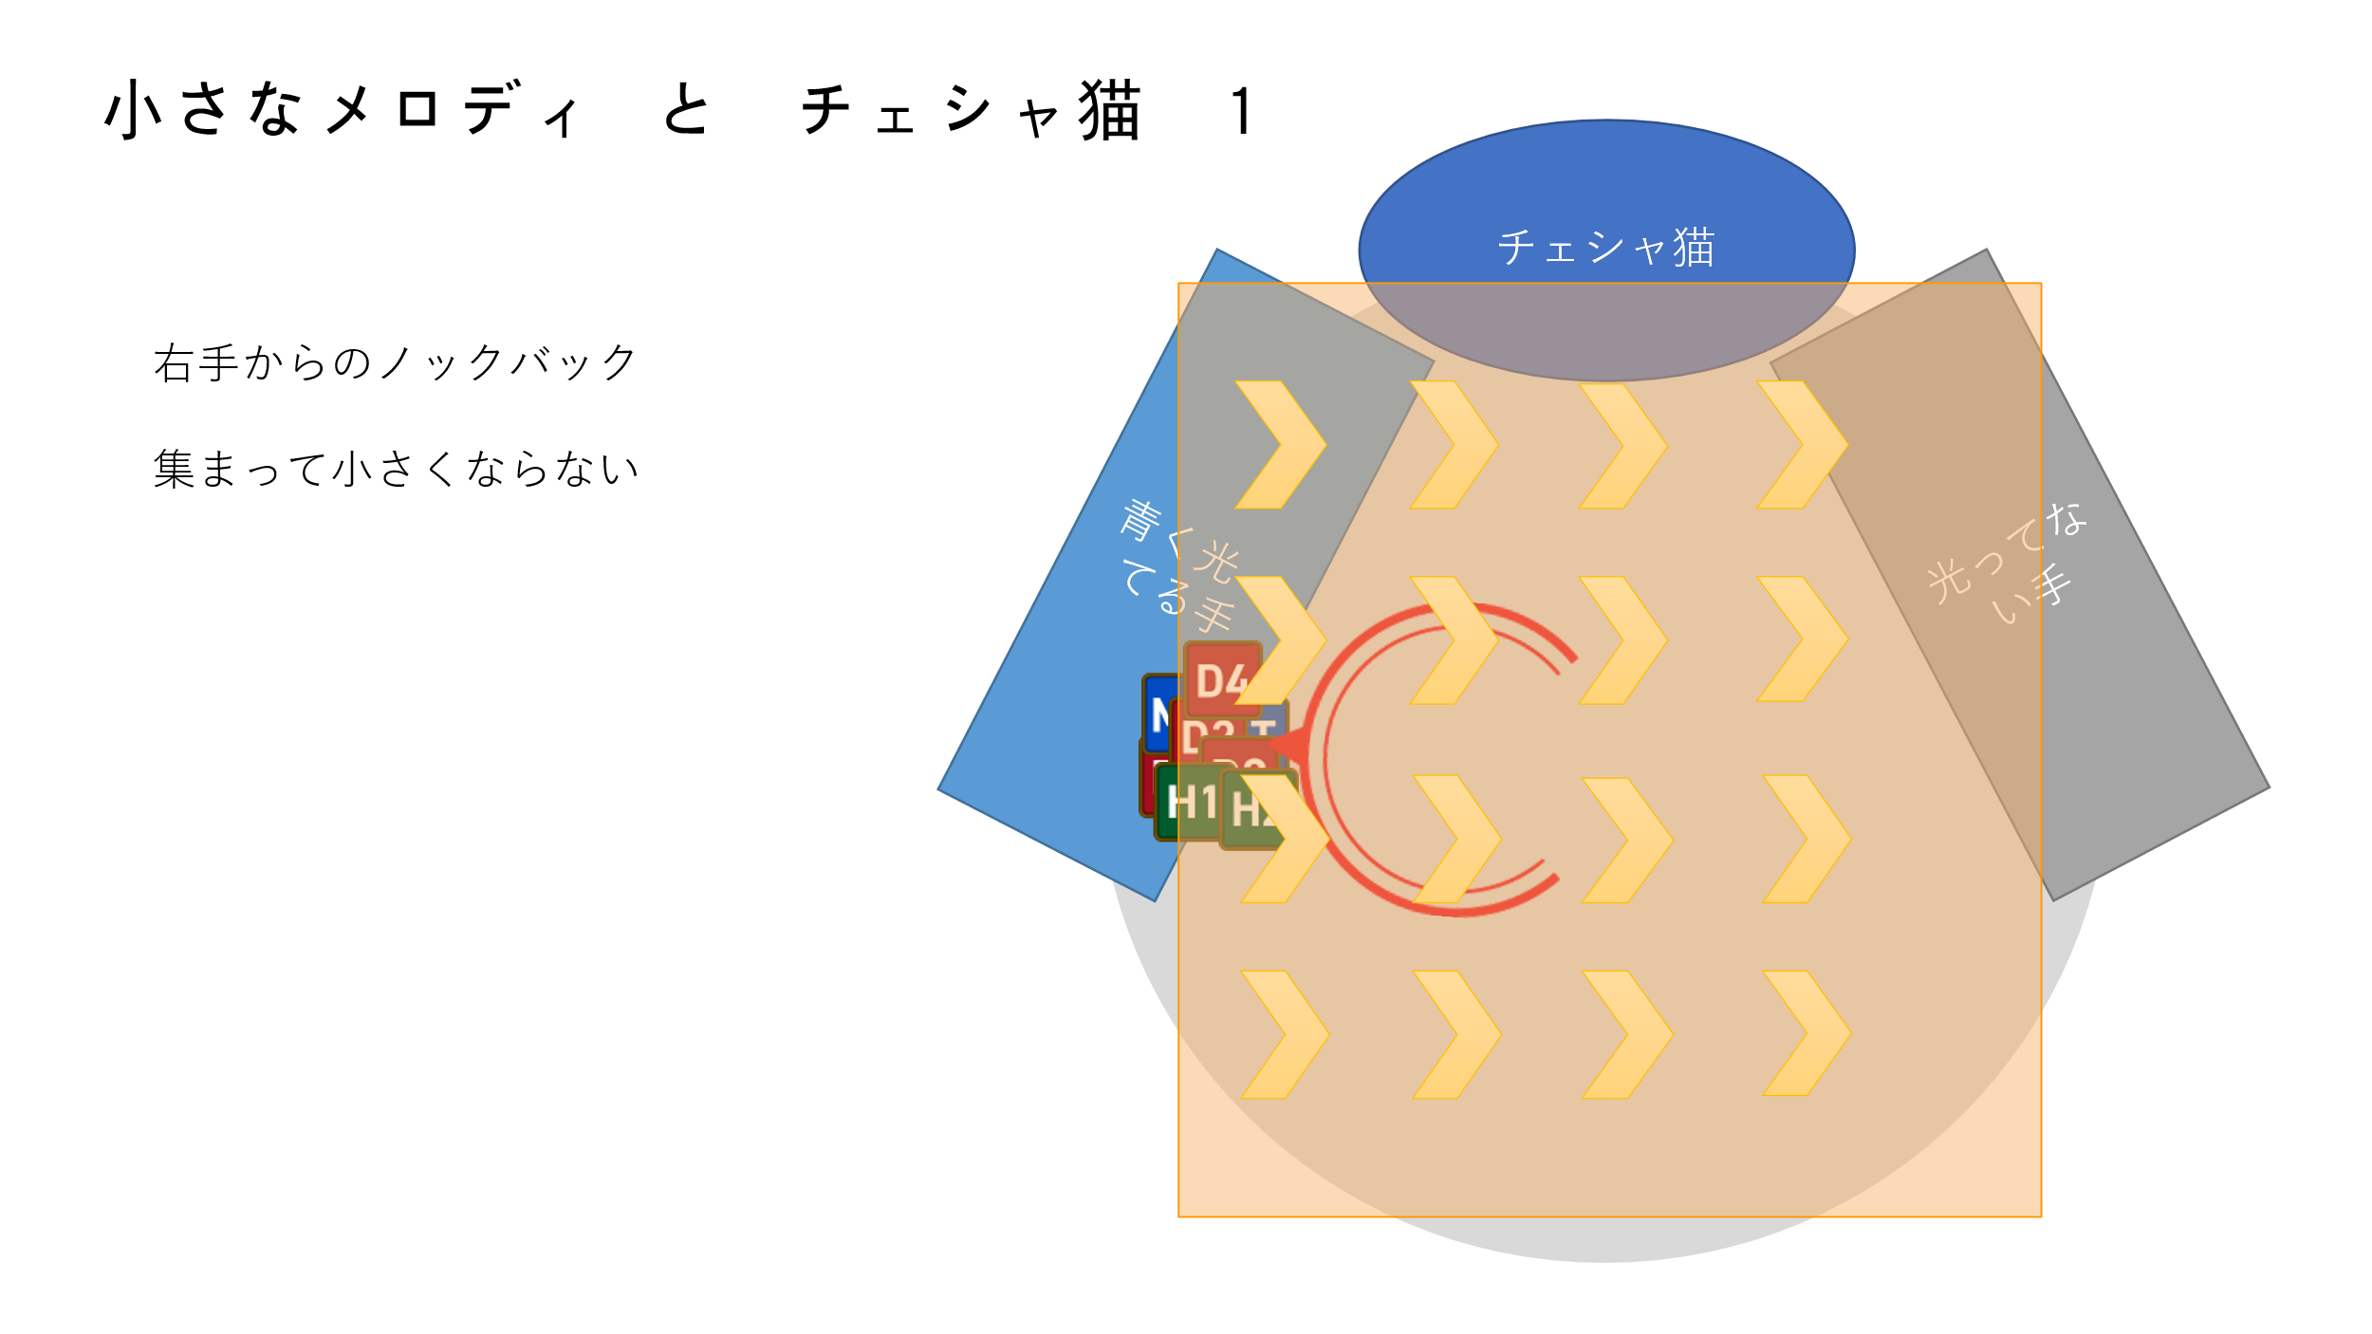
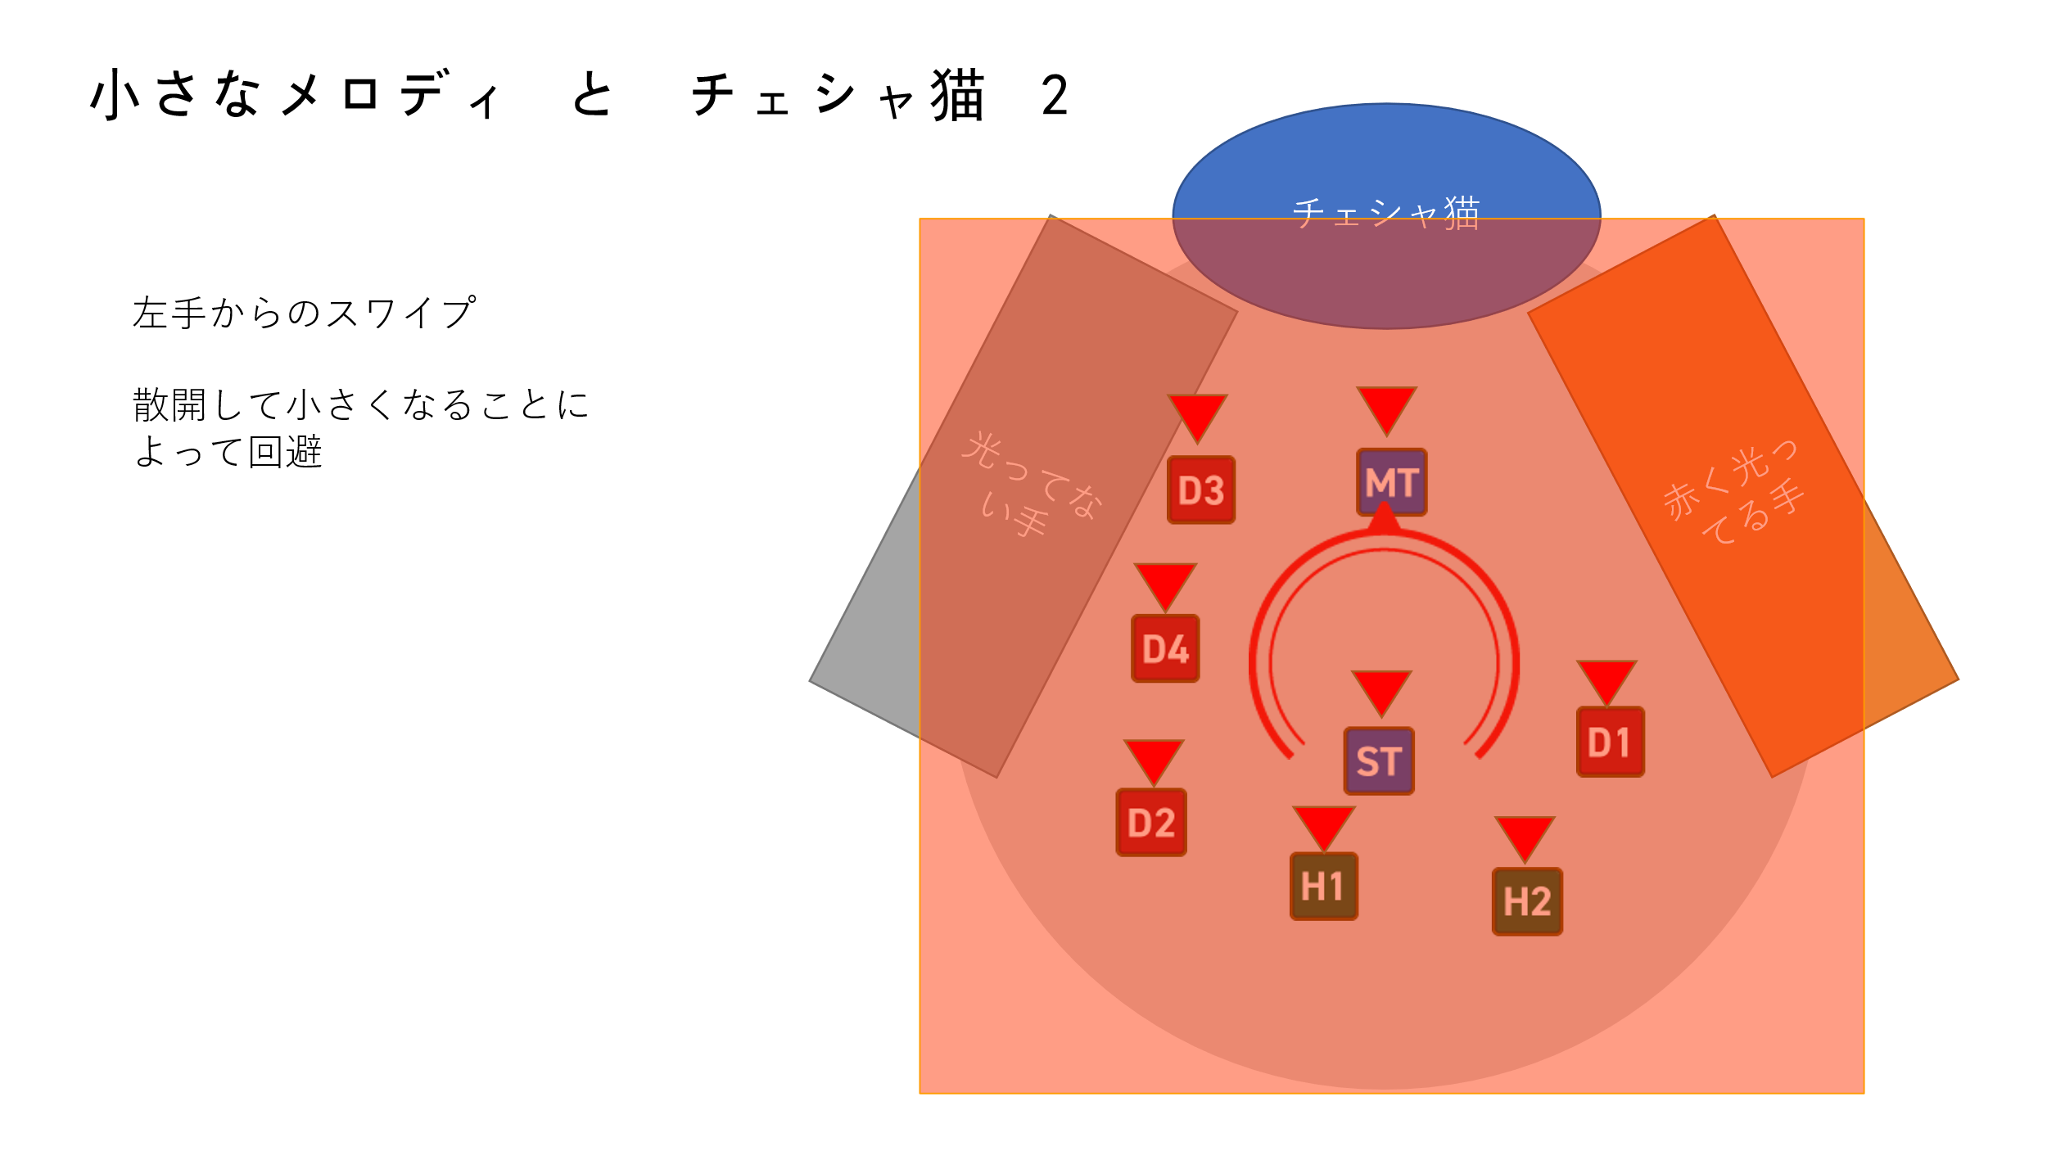

 | Loop内容終了

 | phase 2には、loop内容が二回リピートする。
 | そしてギミックのphase 3に移行

phase 3. 目覚め

 | ボスが目覚めのメロディを連続に詠唱して使う、詠唱時間毎回5s、合計3回
 |  | ダメージはHP上限の10%（仮）

 | 最後に、ボスが劇場閉幕を詠唱、詠唱時間7s。

 | 詠唱終了時に： | （1）プレイヤー全員に魔法攻撃、ダメージはHP上限の80%。
 |  | （2）プレイヤーに付与したエターナルドリームと睡眠の効果を解除
 |  | （3）フォールドとボスが元のフォームに戻る

 | 劇場閉幕判定時に、プレイヤー全員がエターナルドリームと睡眠デバフ両方を同時に持ってることで処理成功となる |  |  |  |  | （←この判定は絶アレキ二体フェーズの最後の審判 結審を参照）
 |  | 成功か失敗かによって最後の夢幻パラダイスのギミック後半の内容が変わる

 | ギミック終了。

ギミックタイムラインはこのシートを参照： |  |  |  | タイムライン

人形劇場 - アリス ギミック処理法

 | phase 1. 夢入り： | 徐々に睡眠デバフを解除しないまま、カウントダウンを待って睡眠状態になる

 | phase 2. 夢うつつ： | （1）ボス詠唱を見て、ダイナモチャリオットを避ける
 |  | （2）フィールド外のチェシャ猫を見て：
 |  |  | 赤く光るなら散開し、小さなメロディでわざと小さくなる
 |  |  | 青く光るならノックバック位置に集合して、バリヤを張ってダメージ0にする（睡眠状態解除されることを防止）

 | phase 3. 目覚め： | 目覚めのメロディに軽減とバリアをしてダメージ0にする（睡眠状態解除されることを防止）
 |  | 全員がエターナルドリームと睡眠を持つまま劇場閉幕を処理

本ページ内容終了 |  |  | トップに戻る

夢幻パラダイス
夢幻パラダイス

 | ボスが夢幻パラダイスを詠唱、詠唱時間5s。

 | 詠唱終了後、ボスがフィールドにワープし、ターゲットできなくなる。
 | 本ギミック前半の部分は列車突進と白黒の塔両方が同時に進行する、具体の説明は以下の通り

夢幻パラダイス ギミック前半

 | 列車突進

 | 夢幻パラダイス詠唱終了時に、フィールド東西南北いずれ1つの方向にポータル0が出現する
 |  | 同時に、8人のプレイヤーの頭の上に1-8のサイコロマークが出現する。
 |  | 以下の座標や方角はポータル0の位置を北とする
 |  | すなわちポータル0の位置は（20， 90°）

 | 一定時間経過したら、ポータル0から列車が出現して、1番目のプレイヤーに突進、途中のすべてのプレイヤーに距離減衰の物理攻撃を与える
 | ダメージ受けたプレイヤーに30sの被物理ダメージ増加デバフを付与 |  |  |  |  |  | 被物理ダメージ増加：受けたすべての物理ダメージが100倍増加、継続時間30s。
 | ダメージ判定と同時に、1番目のプレイヤーの位置に新たなポータル1を残す

 | そして、列車がポータル1から2番目のプレイヤーに突進（詳細は上と同じ）
 | ダメージ判定と同時に、2番目のプレイヤーの位置に新たなポータル2を残す

 | 3番目から8番目も同じ。つまり列車が合計8回突進する。

 | 列車の距離減衰ダメージの詳細は図説を参照：

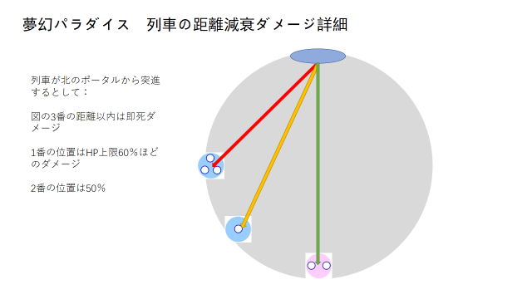

 | 白黒の塔

 | 以下の座標や方角もポータル0の位置を北とする
 | ポータル0の位置は（20， 90°）
 | （17, 45°）と（17, -135°）の位置に4人用黒塔と4人用白塔が出現する（白黒の塔の詳細は： |  |  |  |  | 黄昏メリーゴーランド

 | 4s後、（17, 0°）と（17, 180°）の位置に4人用白塔と4人用黒塔が出現する

 | また4s後、（17, -45°）と（17, 135°）の位置に4人用黒塔と4人用白塔が出現する

 | さらに4s後、（17, -90°）と（17, 90°）の位置に4人用白塔と4人用黒塔が出現する

 | すなわち毎回四人塔が2つ出現して、合計4回。
 | 塔の出現から判定の時間は全部8s。ここの白黒デバフの継続時間は40s
 | 塔の配置は以下の図説を参照： |  |  | 図の塔の色は間違ってる、上の文字説明を基準にしてください（対角の塔の色が同じになると最後の白黒デバフは解除できない）
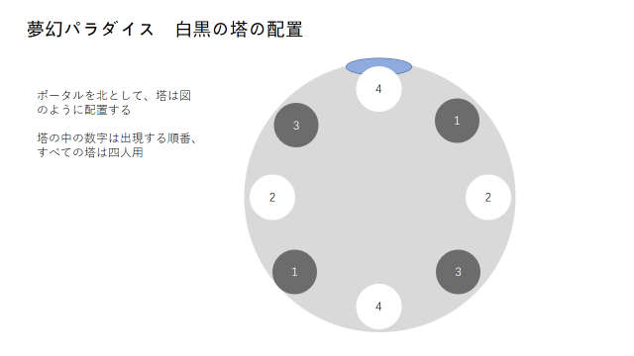

ギミック前半部分の流れ

 | 図説を参照：
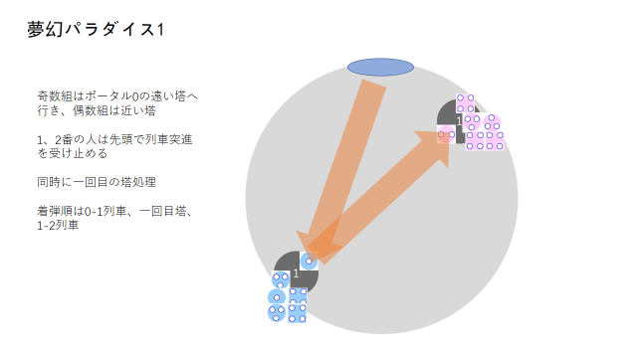
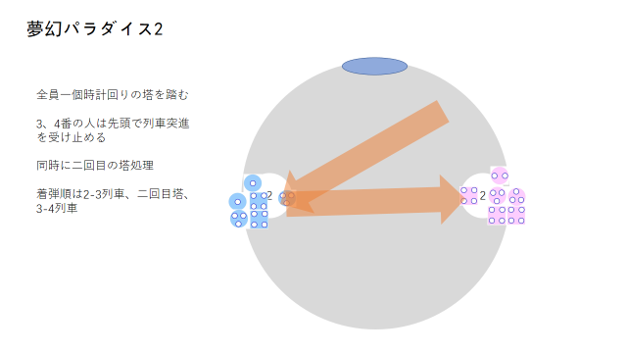

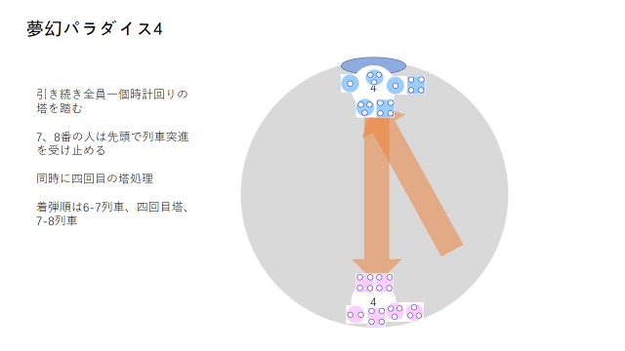
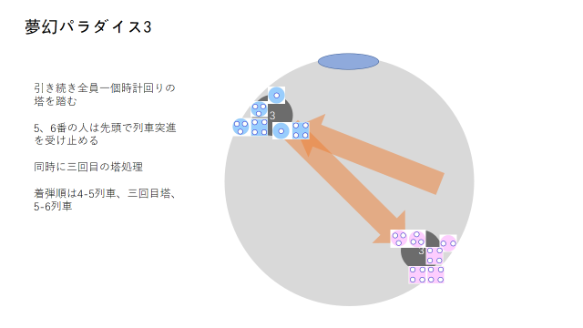

夢幻パラダイス ギミック後半

 | 少女とマッチ

 |  | ヒラランダム一人に少女デバフを付与、前の劇場ギミックとほぼ同じ

 |  | 劇場ギミック最後の判定で少女以外のランダム数人にマッチデバフを付与
 |  | ここのマッチは共通ギミックを発生しない、以下の説明のギミックのみ発動する

 |  | 4番目のマッチ（おばあちゃんの幻影）

 |  | フィールドにおばあちゃんの幻影が存在しない場合、マッチ一本をトリガーすると：
 |  |  | （1）プレイヤー全員に魔法攻撃、ダメージはHP上限の20%。被ダメ増加3s付与
 |  |  | （2）暖かさ10点回復
 |  |  | （3）フィールド中央におばあちゃんの幻影が出現（演出効果、夢幻パラダイス全部終わるまで存在する）

 |  | フィールドにおばあちゃんの幻影が存在する場合、マッチ一本をトリガーすると：
 |  |  | （1）プレイヤー全員に魔法攻撃、ダメージはHP上限の20%。被ダメ増加はない
 |  |  | （2）暖かさ5点回復 |  | （ギミック最後まで持てる暖かさが足りないため一本ずつマッチをトリガーするやり方は不正解）

 |  | フィールドにおばあちゃんの幻影が存在する場合、マッチ4本以上を同時にトリガーすると：
 |  |  | （1）プレイヤー全員のHPが1になる
 |  |  | （2）プレイヤー全員に15sのhotを付与、3sごとにHP上限の20％回復する
 |  |  | （3）暖かさ100点回復

 | チェシャ猫

 |  | フィールド北側外周にチェシャ猫が出現、ランダム左手か右手が光る

 |  | アリス劇場最後のエターナルドリームと睡眠デバフが処理成功の場合、手が黄色く光る（光ってる手のほうのフィールド半分を範囲攻撃）

 |  | 処理失敗した場合、手が赤く光る（フィールド全域スワイプ、この時小さなメロディがないため全滅）

 | 最後にボスが再びフィールド中央に出現し、アブラカダブラを詠唱
 | 詠唱終了時に： | （1）プレイヤー全員に魔法攻撃、ダメージはHP上限の100%。
 |  | （2）プレイヤーに付与した少女デバフを解除

ギミックタイムラインはこのシートを参照： |  |  |  | タイムライン

本ページ内容終了 |  |  | トップに戻る

